Styckning orginal
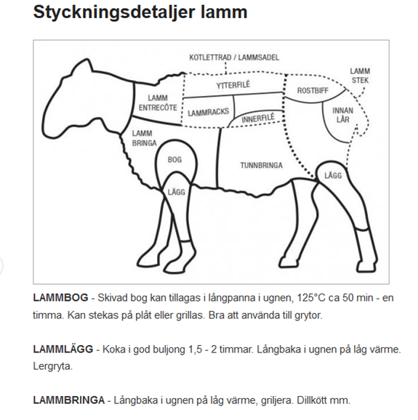
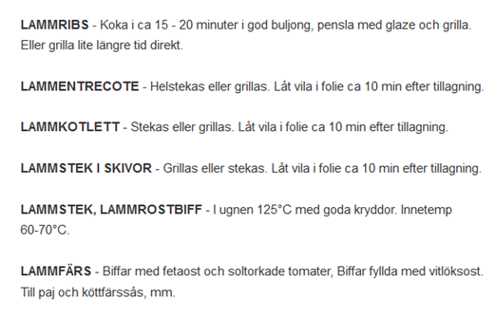
 |  |  | Styckningsinformation |  |  |  | SE 068137

Datum |  | ………….. | …………..

Köpare |  | ………….. | ………….. | ………….. | …………..

Identitet | Nr | ………….. | …………..

Vikt |  | ………….. | ………….. | Slaktvikt = efter mörning i kylrum under 6 dagar
 |  |  |  | och innan styckning
Styckning

 | Kotlettrad |  | ………….. | ………….. | ………….. | ………….. | ………….. | …………..
 |  |  | Kan fås som antingen kotletter eller lammracks
 | Lammsadel |  | ………….. | ………….. | ………….. | ………….. | ………….. | …………..
 |  |  | Kan även fås skivad
 | Lammstek |  | ………….. | ………….. | ………….. | ………….. | ………….. | …………..
 |  |  | Kan fås skivad, extra gott att grilla
 | Lägg |  | ………….. | ………….. | ………….. | ………….. | ………….. | …………..
 |  |  | Kan fås skivad, extra gott att grilla

